核心城市楼市成交高频跟踪
作者
分析师：何缅南
执业证书编号：S0930518060006
021-52523801
hemiannan@ebscn.com
 |  | 【光大地产】核心城市楼市成交高频跟踪
分析师：韦勇强
执业证书编号：S0930524070010 |  | 成交套数（套） | 北京 |  | 上海 |  | 广州 |  | 深圳
021-52523810 |  |  | 新房 | 二手房 | 新房 | 二手房 | 新房 | 二手房 | 新房 | 二手房
weiyongqiang@ebscn.com |  | 2025-12-01 | 3,323 | 17,181 | 10,508 | 22,961 | 6,395 | 8,738 | 1,654 | 5,112
 |  | 2026-01-01 | 2,496 | 15,082 | 6,746 | 22,834 | 4,327 | 8,857 | 1,499 | 5,431
 |  | 月度环比 | -25% | -12% | -36% | -1% | -32% | 1% | -9% | 6%
 |  | 2025年1月 | 2,743 | 12,480 | 6,998 | 18,389 | 5,304 | 9,595 | 3,971 | 4,682
 |  | 月度同比 | -9% | 21% | -4% | 24% | -18% | -8% | -62% | 16%
 |  | 2026W7(2.9-2.15) | 357 | 2,346 | 1,041 | 2,415 | 584 | / | 270 | 605
 |  | 2026W8(2.16-2.22) | 9 | 2 | 104 | 20 | 1 | / | 2 | 17
 |  | 2025年累计(1.1-2.22) | 4,195 | 19,995 | 10,462 | 29,732 | 7,390 | / | 5,171 | 7,258
 |  | 2026年累计(1.1-2.22) | 3,379 | 20,840 | 10,141 | 31,148 | 5,911 | / | 2,130 | 7,154
 |  | 累计同比 | -19% | 4% | -3% | 5% | -20% | / | -59% | -1%
 |  | 成交套数（套） | 杭州 |  | 成都 |  | 苏州 |  | 青岛
 |  |  | 新房 | 二手房 | 新房 | 二手房 | 新房 | 二手房 | 新房 | 二手房
 |  | 2025-12-01 | 4,783 | 3,315 | 6,184 | 18,585 | 1,728 | 4,599 | 3,773 | 4,287
 |  | 2026-01-01 | 1,444 | 3,557 | 5,004 | 18,143 | 1,194 | 5,002 | 2,912 | 4,703
 |  | 月度环比 | -70% | 7% | -19% | -2% | -31% | 9% | -23% | 10%
 |  | 2025年1月 | 1,982 | 3212 | 7,095 | 17,189 | 1,115 | 5,689 | 3,604 | 3,441
 |  | 月度同比 | -27% | 11% | -29% | 6% | 7% | -12% | -19% | 37%
 |  | 2026W7(2.9-2.15) | 209 | 334 | 1,075 | 3,252 | 211 | 1,156 | 1,144 | 737
 |  | 2026W8(2.16-2.22) | 8 | 0 | 16 | 0 | 14 | 0 | 3 | 1
 |  | 2025年累计(1.1-2.22) | 2,675 | 5,257 | 11,769 | 29,157 | 1,967 | 7,976 | 5,148 | 5,522
 |  | 2026年累计(1.1-2.22) | 1,985 | 4,731 | 7,575 | 25,942 | 1,759 | 7,596 | 4,703 | 6,695
 |  | 累计同比 | -26% | -10% | -36% | -11% | -11% | -5% | -9% | 21%
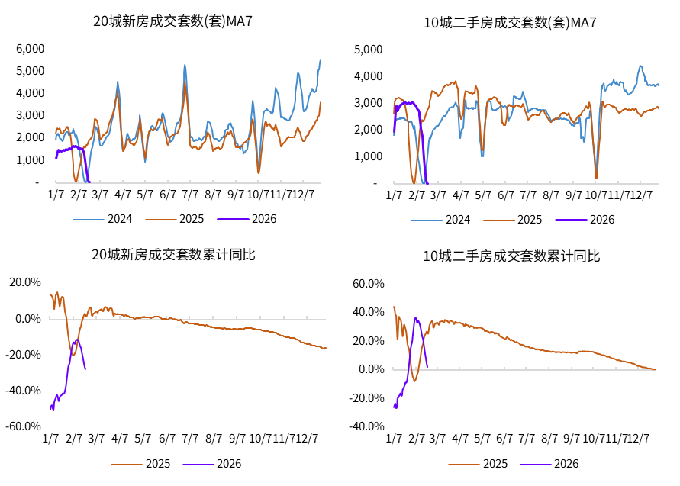

 | 数据来源：Wind,CRIC；时间截至2026年2月22日(由于春节假期影响，同比数据波动性较大为正常情况)。 20城新房：累计成交6.5万套(-27.5%)；北京3379套(-19%)、上海1.0万套(-3%)、深圳2130套(-59%) 10城二手房：累计成交11.9万套(+2.4%)；北京2.1万套(+4%)、上海3.1万套(+5%)、深圳7154套(-1%)
 | 样本城市：20城新房指“北京,上海,广州,深圳,杭州,成都,武汉,苏州,青岛,宁波,济南,福州,温州,佛山,扬州,嘉兴,惠州,芜湖,泰安,南宁”；10城二手房指“北京,上海,深圳,杭州,成都,苏州,厦门,青岛,佛山,东莞”；其中上海二手房、南宁新房数据为商品房口径，其余为住宅口径；部分城市数据更新延迟；广州累计值数据未披露。
 | 风险提示：因数据来源或统计方法可能导致结果存在误差。
 | 交流联系：【光大地产】何缅南/韦勇强16621689473

免责声明
